Раздел 1 Сбор, анализ и прорабо
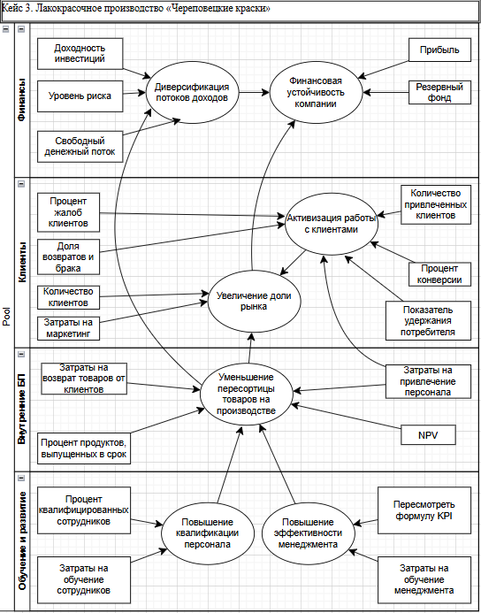
 | Сделайте копию шаблона через «Файл» — «Создать копию» и выполняйте задание в ней
 | 2. Укажите, какой кейс вы выбрали | Лакокрасочное производство «Череповецкие краски»

 | Составьте список уточняющих вопросов к заказчику по выбранному кейсу и объясните, почему выбрали именно эти вопросы
 | Уточняющие вопросы | Почему выбрали именно этот вопрос | Элемент бизнес-архитектуры организации и тезис представителя организации
1. | Какие компании вашей или смежной сферы деятельности вы считаете образцом и чей опыт вы хотели бы повторить? | Если не сформулирована миссия организации и нет желания ее формулировать, можно на начальном этапе поискать стимул для этого в желании догнать или перегнать кого-либо из конкурентов. | Миссия организации. Нам не нужна никакая миссия, мы производственная компания. Нам не нужно ничего объяснять и доносить клиентам: если краска им нужна, они и так её купят.
2. | Что вы подразумеваете под "планированием" на вашем предприятии? О каких сроках планирования идет речь? Какие ключевые цели не выполняются и какие показатели свидетельствуют об этом? Что вы понимаете под выходом на рынок СНГ: что побудило обратить внимание на данный вектор развития, какие риски этим вы пытаетесь закрыть, с какой продуктовой линейкой, сроки? | Нужно понять, о чем мы говорим, когда говорим о планировании с точки зрения заказчика. Нужно выяснить мотивы и цели выхода на рынок СНГ. Исходя из этого можно будет вывести предприятие на осмысление ключевых целей, видения и миссии предприятия через формирование желаемого образа компании. | Видение организации. С планированием у нас тяжело, так как поставленные цели не выполняются или выполняются, но не в том объёме или с задержкой сроков. Сейчас мы рассматриваем для себя выход на рынок СНГ.
3. | Кто отвечает за развитие этого направления, задокументирована ли данная стратегия развития, какие действия уже предприняты? | Выясняем детали продвижения нового направления развития. | Ключевые цели бизнеса. Планируем развитие наших торговых марок за пределами РФ, ведём переговоры с Казахстаном и Узбекистаном. Также рассчитываем увеличить долю рынка.
4. | Есть регламенты для каждого из перечисленного процесса? Как давно была актуализация каждого из них? Какая система мотивации имела лучшие показатели эффективности при использовании? Какую используете сейчас? | Выясняем степень регламентации бизнес-процессов. | Процессы, направленные на развитие системы управления. Стандартные, как и везде. Мы ведём бюджеты по подразделениям и стараемся не выходить за их рамки. Также постоянно продумываем систему мотивации для производственного персонала. К сожалению, у нас есть проблемы в процессах: зачастую, когда на производстве кто-то совершает ошибку, мы не понимаем, в чью зону ответственности это входило и кто должен отвечать. Некоторые регламенты работы мы обновили, но до основной части не доходят руки.
5. | Сколько рабочих смен в цехе, продолжительность рабочего времени? Какие основные группы товаров вы производите? В какую упаковку и где она расфасовывается? Какой % брака и по какой причине, по-вашему, возникает брак? Есть ли критерии качества продукции и как контролируете их соблюдение? Каков % запасов готовой продукции с среднем хранится в цеху/на складе? Как распределена ответственность за данные процессы среди сотрудников, в каком документе закреплена, ознакомлены с ним работники, какова система их мотивации? Какие сложности возникают на производстве? Как вы их решаете? Если ли проблемы в перемещении продукции внутри цеха/склада? Как и на каких условиях продукция доставляется потребителю? Какие основные претензиий предъявляют потребители к качеству продукции, срокам и условиям ее доставки и оплаты? Как вы получаете обратную связь от потребителей, в т.ч. информацию о пожеланиях к улучшению продукции? На основании каких данных принимаете решение о необходимости выпуска нового продукта? | Больше всего вопросов к основным бизнес-процессам, т.к. это ключевой фактор конкурентноспособности предприятия. Выявление и устранение дефектов производственного потока может принести максимальную выгоду компании. Также выясняем существующие риски и принятые на предприятии стратегии работы с рисками. | Основные процессы. Производство, производство и ещё раз производство. И всё, что с ним связано: закупка сырья и материалов, доставка, складирование и, конечно, продажа конечному потребителю.
6. | Какова численность сотрудников в данных направлениях деятельности? Какое ПО используете при организации поддерживающих процессов? | Наличие ПО, которое связывает все процессы или хотя бы поддерживающие процессы, покажет нам уровень автоматизации процессов. | Поддерживающие процессы. Бухгалтерия, кадровое делопроизводство, административное управление — это всё у нас есть.
7. | Размещены ли иные управляющие ресурсы (рабочие инструкции, стандарты, регламенты…) также на корпоративном портале? Разработана ли система оценки знания нормативно-правовой документации сотрудниками? | Проверяем уровень регламентации деятельности компании. | Управляющие. Мы внедрили корпоративный портал, где хранится вся актуальная информация, но столкнулись с проблемой: не у всех сотрудников на производстве есть учётные записи, так как они не работают на компьютере. Мы пока думаем, что с этим делать, сейчас они могут заходить на портал под общей учётной записью.
8. | Кто и на основании чего принимает решение о закупке сырья? Какая ИС обеспечивает обработку заказов от поребителей и формирование заказа на сырье? Кто является поставщиками сырья для вашей ключевой продукции? На каких условиях (объем, номенклатура и сроки поставки, сроки оплаты) вы с ними работаете? Есть ли система скидок и от чего зависит размер скидки? Прорабатывался ли вариант замены поставщика материалов с долгим сроком поставки на альтернативный вариант с меньшим сроком поставки? Как выстроена система контроля качества при приемке ресурсов от поставщиков? Как устроена система учета ТМЦ на складе, в т.ч. контроль за их сроком годности (что даст возможность в первую очередь использовать ТМЦ с истекающим сроком годности)? | Задаем детализирующие вопросы, чтобы построить гипотезу о причинах переизбытка/нехватки материалов на складе. Можно нарисовать предварительныю карту производственной линии, чтобы понять взамосвязь элементов производственного цикла. | Перерабатываемые ресурсы. В первую очередь материалы. Так как у нас большой ассортимент товаров, сырья тоже требуется много и самого разного. Есть проблемы с определением оптимального количества остатков на складах: бывает, что мы закупаем много материалов и часть из них остаются невостребованными, приходится списывать. Бывает и наоборот: не успеваем закупить материалы для производства. Также у нас есть материалы с долгим сроком поставки — около двух месяцев. Вот их мы стараемся покупать с большим запасом.
9. | Что представляют собой здание/здания, в которых расположено производство и административно-хозяйственные отделы? Какие системы жизнеобеспечения функционируют в нем (например, специальная усиленная вентиляция в лакокрасочных цехах)? Не испытываете ли вы недостатка в производственных площадях? Кто отвечает за управление зданием завода, за управление системами оборудования и их инновацией? | Постараемся найти подтверждение или опровержение того, что завод и оборудование на нем современные и высококачественные. Хорошо бы приехать на завод и посмотреть на производственный процесс своими глазами. | Поддерживающие ресурсы. Наше производство, внутри которого есть всё, что нам необходимо. Наш завод построен 12 лет назад, но всё оборудование современное и высококачественное.
10. | Какие системы и показатели эффективности работы сотрудников лежат в основе системы мотивации? Утверждены ли Положения по каждой должности? Есть ли четкое распределение обязанностей и ответственности между сотрудниками? Есть ли сотрудник, которому можно делегировать составление ответов на распространенные вопросы работников, их систематизацию и размещение, например, на корпоративном портале? | Выясняем, существует ли четкое разделение ответственности, т.к. это может быть одной из причин основной проблемы завода - плохо организованной системы работы с МТЦ. В отношении организационной структуры нужно побеседовать с начальником отдела кадров, отдела по развитию персонала. | Организационная структура. Организационную структуру ведёт отдел кадров, им это важно знать. Нас же больше интересует мотивация сотрудников, так как тяжело найти хороших сотрудников на производство. Мы поощряем их материально и нематериально. Зачастую ко мне приходят с одними и теми же вопросами, я понимаю, что лучше их записать и дать всем ознакомиться, но пока не выделил время на эту задачу. Приходится объяснять каждому в индивидуальном порядке.
11. | На основе каких принципов создаются проектные команды? Есть утвержденные правила их создания и роспуска? Какая система мотивации используется? Расскажите об опыте работы проектных команд, в чем они были эффективны и что можно было бы сделать лучше? | Задаем уточняющие вопросы, чтобы понять, эффективна ли работа проектных групп и предположить, что можно изменить, чтобы улучшить их работу. | Проектные команды. Да, мы используем проектный подход для создания новых продуктов и хорошо знакомы с ним.
12. | Был ли опыт расчета экономической эффективности найма персонала по схеме аутсорсинга (например, сотрудников административно-хозяйственных подразделений)? | Мнение о непривлекательности использования на аутсорсинге может быть ошибочным, если оно основано на субъективном убеждении и не подтверждено расчетами. Аутсорсинг может оптимизировать деятельности предприятия. | Персонал на аутсорсинге. Наша позиция — набирать сотрудников в штат, так как своего сотрудника мы можем контролировать и мотивировать. Возможно, есть единичные случаи работы с аутсорсерами, но я о них не знаю.
13. | Какие ИС используете для работы системы управления предприятием, для производственных процессов и поддерживающих? Если речь идет о разных ИС, то как происходит их интеграция (передача информации)? Все ли потребности покрывает функционал используемых ИС? Не считаете ли вы, что затраты на содержание ИС завышены и их можно оптимизировать? Если поставщик ИС только один, то как оцениваете риск полной зависимости от такого поставщика и как предполагаете его минимизировать? Кто отвечает за комплексное управление ИС? За обновление версий ИС и обучение сотрудников по использованию ИС? | Со слов начальника цеха с ИС на предприятии всё ОК, но надо копнуть глубже, в т.ч. задать вопросы, например, начальнику службы информационной безопасности, в т.ч о том, с какими запросами в части функционала ИС к нему часто обращаются сотрудники. | Информационные системы. Недавно мы проводили ревизию информационных систем и актуализировали их список. С этим проблем нет.

 | 3. Составьте бриф (соберите бизнес-требования) для цели моделирования “Анализ и оптимизация деятельности”
 | Блок | Интерпретация результатов
 | Цели компании | не сформулирована миссия и видение, ключевые цели бизнеса не сформулированы детально (с измеримыми показателями, с указанием сроков, ответственных лиц)
 | Бизнес-процессы | не все процессы регламентированы, не разделены зоны ответственности, много неактуальных регламентов, на основном производстве есть проблемы с определением оптимального количества остатков на складах
 | Ресурсы | существует проблема с остатками на складе, как нехватка, так и переизбыток ТМЦ, не у всех сотрудников есть доступ к нормативным документам, размещенным на корпоративном портале
 | Персонал | часто задают одни и те же вопросы, разъяснение вопросов сотрудников цеха производства зависит исключительно от их начальника цеха основная озвученная проблема в отношении персонала - мотивация сотрудников для производства, поэтому нужно изучить и регламентировать условия оплаты труда, о премировании, др. документы с описанием системы мотивации
 | Информационные системы | со слов представителя заказика недостатка в ИС нет, но при этом процесс формирования потребности и закупки материалов, передачи их в производство со склада происходит крайне неэффективно

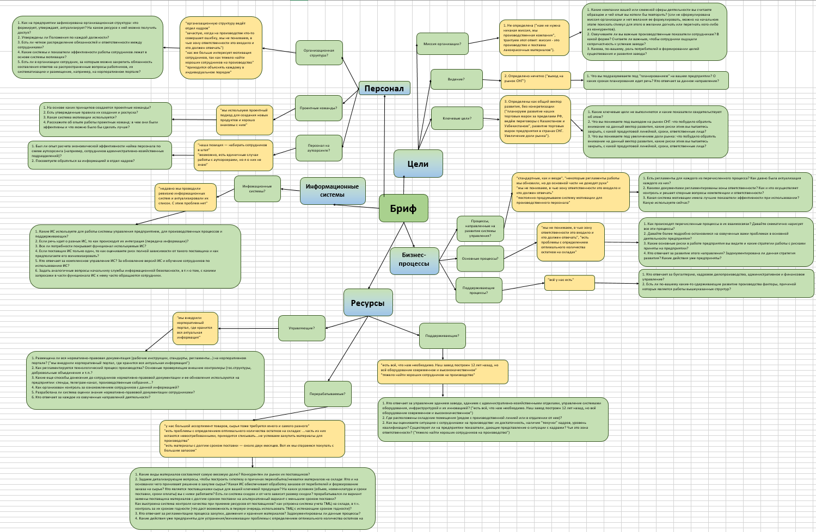
 | 4. Заполнить бриф для выбранного кейса в формате интеллект-карты.
 | Для отрисовки брифа можете воспользоваться нашим шаблоном или использовать любые удобные инструменты, например:
 | draw.io (diagrams.net)
 | Camunda - Modeler
 | Визуальная платформа для совместной работы любых команд | Miro
 | Для редактирования нажмите на картинку, три точки и кнопку "Изменить".

Бриф
Цели
Бизнес-
процессы
Ресурсы
Персонал
Информационные системы
Цель 1
Цель 2
Цель 3
Процесс 1
Процесс 2
Процесс 3
Ресурс 1
Ресурс 2
Ресурс 3
Инф.система 1
Инф.система 2
Инф.система 3
Специалист 1
Специалист 2
Специалист 3

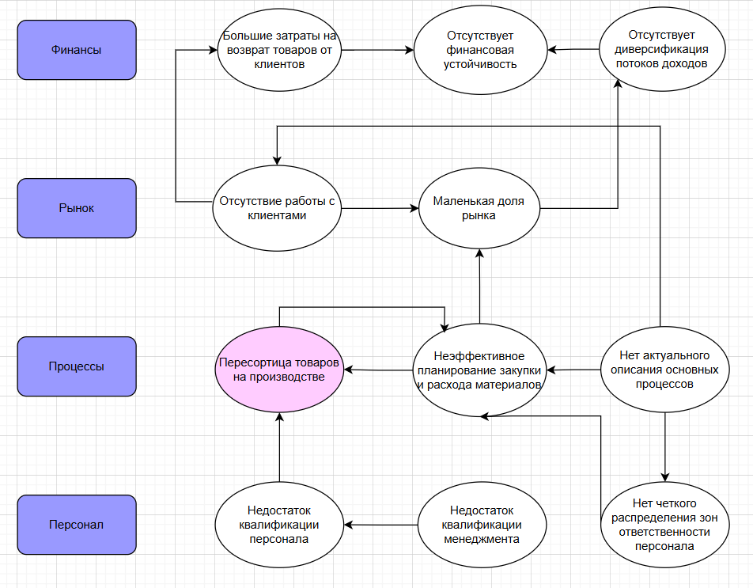
 | 5. Спроектируйте проблемное поле по заполненному брифу
 | Для отрисовки процесса можете воспользоваться нашим шаблоном или использовать любые удобные инструменты, например:
 | draw.io (diagrams.net)
 | Camunda - Modeler
 | Визуальная платформа для совместной работы любых команд | Miro
 | Для редактирования нажмите на картинку, три точки и кнопку "Изменить". В шаблоне проблемного поля отсутствуют взаимосвязи между проблемами, их нужно дополнить самостоятельно.

 | 6. Оцените экономическую привлекательность и практическую применимость предложенных в кейсе стратегических инициатив

 | - в желтые ячейки вставьте значения из кейса для расчета
 |  | СИ 1 | СИ 2 | СИ 3
1 | Выручка до реализации проекта, руб. | р.27,900,000.00 | р.27,900,000.00 | р.27,900,000.00
2 | Прирост выручки после реализации проекта, % | 5.00% | 1.00% | 2.00%
3 | Прирост выручки после реализации проекта, руб. | р.1,395,000.00 | р.279,000.00 | р.558,000.00
4 | Выручка после реализации проекта, руб. | р.29,295,000.00 | р.28,179,000.00 | р.28,458,000.00

5 | Постоянные затраты до реализации проекта, руб. | р.12,000,000.00 | р.12,000,000.00 | р.12,000,000.00
6 | Прирост постоянных расходов после реализации проекта, руб. | р.250,000.00 | р.50,000.00 | р.100,000.00
7 | Постоянные затраты после реализации проекта, руб. | р.12,250,000.00 | р.12,050,000.00 | р.12,100,000.00

8 | Коэффициент маржинального дохода до реализации проекта | 0.3 | 0.3 | 0.3
9 | Коэффициент маржинального дохода после реализации проекта | 0.3 | 0.3 | 0.3

10 | Точка безубыточности до реализации проекта, руб. | р.40,000,000.00 | р.40,000,000.00 | р.40,000,000.00
11 | Точка безубыточности после реализации проекта, руб. | р.40,833,333.33 | р.40,166,666.67 | р.40,333,333.33
12 | Прирост точки безубыточности, руб. | 833333.33333 | 166666.66667 | 333333.33333
 | Точка принятия решения: Сравнить пункт (3) с (12). Если (3) больше (12), то проект экономически привлекателен. Если (3) примерно равна (12) или меньше, то проект не стоит рассматривать
13 | Чистый доход от реализации проекта в мес., руб. | р.168,500.00 | р.33,700.00 | р.67,400.00
14 | Стоимость проекта, руб. | р.300,000.00 | р.200,000.00 | р.100,000.00
15 | Срок окупаемости после реализации проекта, мес. | 1.7804154303 | 5.9347181009 | 1.4836795252
16 | Срок реализации проекта, мес. | 1.5 | 1 | 0.5
17 | Поправка срока реализации на риски, % | 25% | 25% | 25%
18 | Срок реализации проекта с учетом поправки на риск, мес. | 1.875 | 1.25 | 0.625
19 | Срок возврата инвестиций, мес. | 3.6554154303 | 7.1847181009 | 2.1086795252

 | Вывод: все проекты экономически привлекательны
 | Проект 1: окупаемость (срок возврата инвестиций) стратегической инициативы равна 3,7 мес.
 |  | ресурсоёмкость (срок реализации проекта) стратегической инициативы равна 1,9 мес.
 | Проект 2: окупаемость (срок возврата инвестиций) стратегической инициативы равна 7,2 мес.
 |  | ресурсоёмкость (срок реализации проекта) стратегической инициативы равна 1,25 мес.
 | Проект 3: окупаемость (срок возврата инвестиций) стратегической инициативы равна 2,1 мес.
 |  | ресурсоёмкость (срок реализации проекта) стратегической инициативы равна 0,6 мес.

 | Матрица стратегических инициатив
Низкая окупаемость
Высокая окупаемость
Низкая ресурсоёмкость
Высокая ресурсоёмкость
Проект 3
Проект 1
Проект 2

 | Вывод:
 | Самая привлекательная стратегическая инициатива - Проект 3.

 | 7. Напишите сценарий сессии по проектированию проблемного поля с указанием ролей среди участников сессии, ЛПР сессии и вопросам к сессии.
 | Дата встречи: …
 | Тема встречи: Анализ и оптимизация деятельности компании.

 | Вопросы для встречи:
1 | Каковы причины возникновения пересортицы товаров на проиводстве или что прямо или косвенно влияет на усугубление проблемы?
2 | Как давно появилась проблема или ее последствия обратили на себя ваше внимание?
3 | К каким последствиям приводит эта проблема сейчас и к каким может привести в будущем при условии, что проблема не решается и становится всё более сложной?
4 | Видите ли вы зависимости или взаимное влияние проблем друг на друга?
5 | Какие действия необходимы для решения проблемы прямо сейчас?
6 | Какие действия могли бы предотвратить её возникновение?
7 | Достижение каких целей в вашей предметной области позволит устранить рассматриваемую проблему или минимизировать ущерб от проблемы в максимально короткие сроки? Каков этот срок?
8 | Достижение каких целей в вашей предметной области позволит устранить рассматриваемую проблему в перспективе 1 года?

 | Сценарий сессии:
1 | Анализ проблемы с помощью диаграммы Исикавы — 20 минут
2 | Изучение трудностей с помощью метода «5 почему» — 20 минут
3 | Генерация идей — 20 минут
4 | Поиск и отбор решения — 15 минут
5 | Командообразование — 15 минут

 | 8. Предложите план мероприятий, направленных на устранение рейтинговых причин ключевой проблемы, с помощью диаграммы Исикава.
 | Для редактирования нажмите на картинку, три точки в правом верхнем углу картинки и кнопку "Изменить".

Пересортица товаров на производстве
Невыполнение плана производства и продаж
Потери клиентов
РЗ: 6
РЗ: 10
Люди
Оборудование
Сырьё и материалы
Методы
Измерения
Низкая квалификация сотрудников производства
Низкая квалификация менеджмента
Поломки оборудования, приводящие к утилизации оставшегося в нем расходного сырья
Нет четкого разграничения ответственности по контролю за состоянием оборудования
Система формирования запасов неактуальна
Нет системы корректировки заказа в режиме реального времени
Нет регламента по контролю за остатками на складе
Не регламентировно выстраивание долгосрочных отношений с поставщиками
В системе мотивации не учтена работа по своевременной передаче потребности в закупку
Не установлен способ выдачи материалов со склада с учетом срока их годности/эксплуатации
РВ: 7; РО: 2
РВ: 7; РО: 3
РВ: 3; РО: 1
РВ: 5; РО: 2
РВ: 8; РО: 2
РВ: 10; РО: 6
РВ: 5; РО:1
РВ: 8; РО: 5
РВ:3; РО: 4
РВ: 4; РО: 8

 | Расчёт приоритетного числа риска для каждой причины возникновения ключевой проблемы

 | Причина ключевой проблемы | Ранг возникновения (РВ) | Ранг обнаружения (РО) | Максимальный ранг значимости (РЗ) | Приоритетное число риска
 | Система формирования запасов неактуальна | 10 | 6 | 10 | 600
 | Низкая квалификация сотрудников производства | 8 | 5 | 10 | 400
 | Нет четкого разграничения ответственности по контролю за состоянием оборудования | 4 | 8 | 10 | 320
 | Не установлен способ выдачи материалов со склада с учетом срока их годности/эксплуатации | 7 | 3 | 10 | 210
 | Выбор поставщика материалов осуществляется только по критерию наиболее выгодной цены | 8 | 2 | 10 | 160
 | Нет регламента по контролю за остатками на складе | 7 | 2 | 10 | 140
 | Поломки оборудования, приводящие к утилизации оставшегося в нем расходного сырья | 3 | 4 | 10 | 120
 | Не регламентировно выстраивание долгосрочных отношений с поставщиками | 5 | 2 | 10 | 100
 | Система планирования закупок материалов не соблюдается | 7 | 1 | 10 | 70
 | "Текучка" кадров | 5 | 1 | 10 | 50
 | В системе мотивации не учтена работа по своевременной передаче потребности в закупку | 3 | 1 | 10 | 30

 | 9. Постройте стратегическую карту компании на основании целей компании из описания кейсов.
 | Для отрисовки процесса можете воспользоваться нашим шаблоном или использовать любые удобные инструменты, например:

Раздел 2 Анализ бизнес-процессо
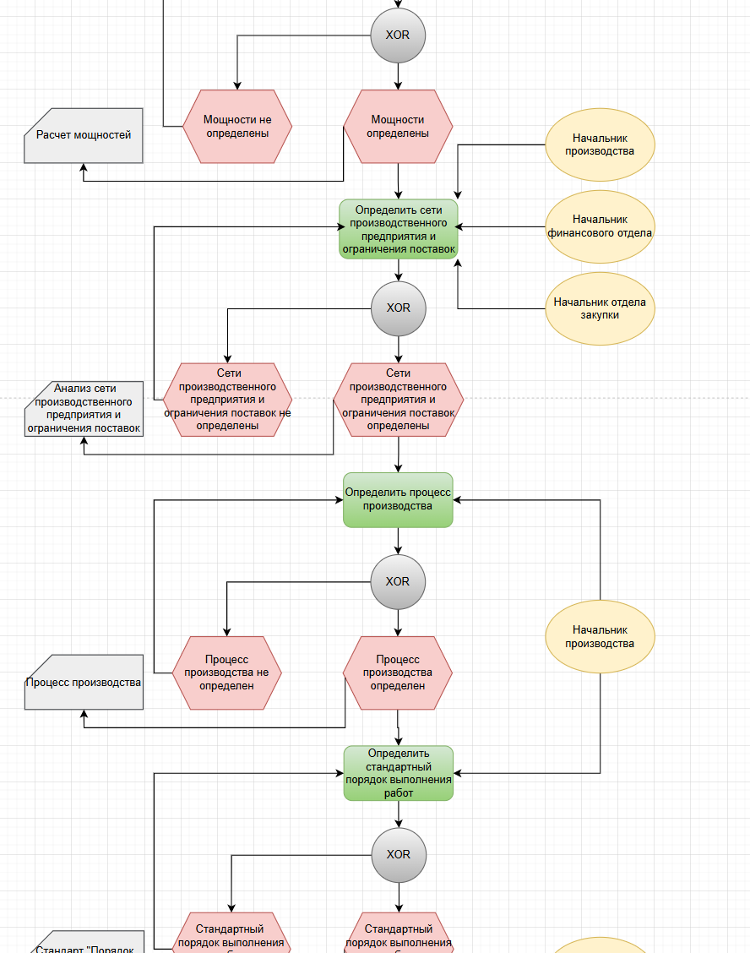
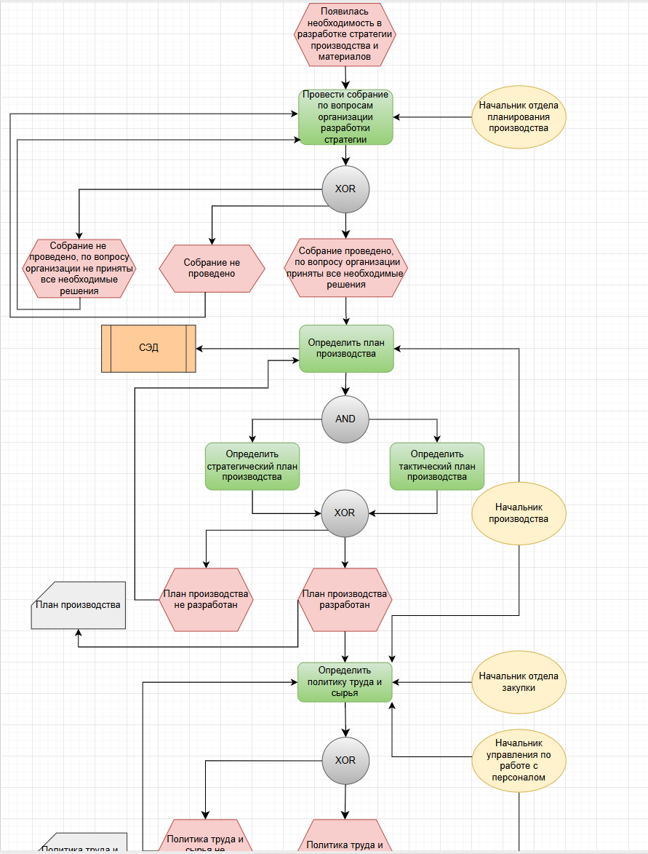
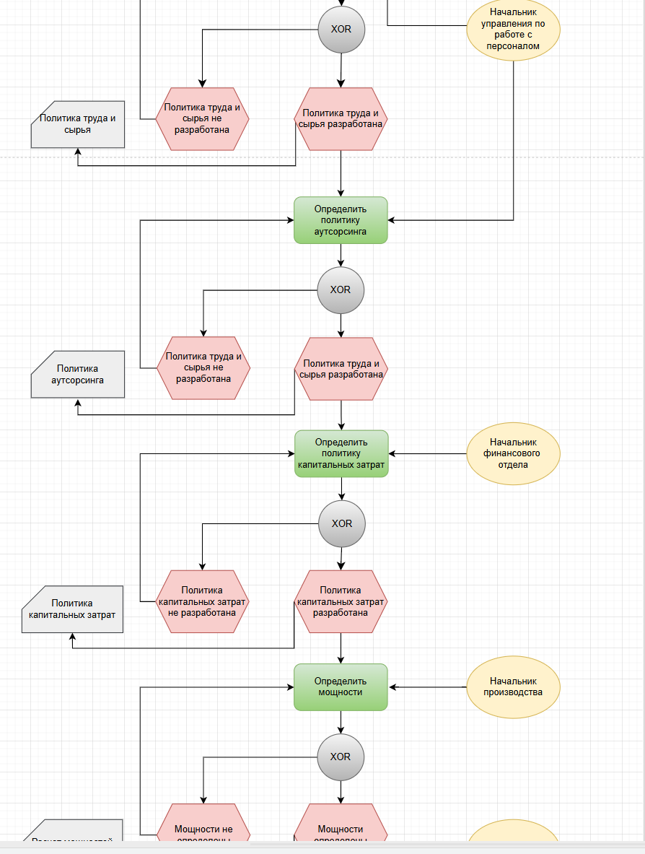
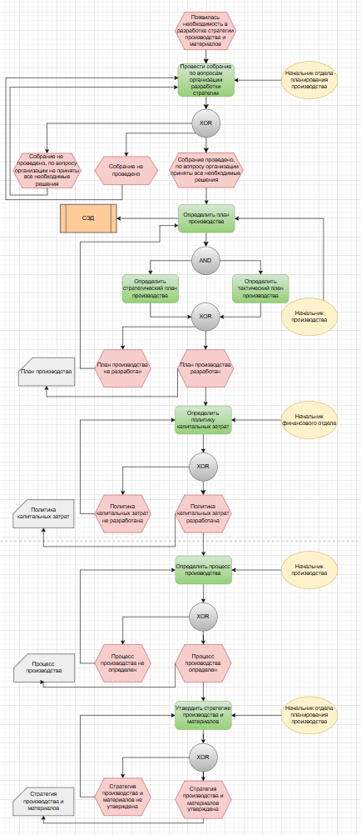
1. Для выбранного кейса составьте реестр (дерево) процесса “” с использованием референтной модели.

Дерево процесса "4.1.1 Разработка стратегии производства и материалов”"
4.1.1.1 Определение плана производства
4.1.1.2 Определение политики труда и сырья
4.1.1.3 Определение политики аутсорсинга
4.1.1.4 Определение политики капитальных затрат
4.1.1.5 Определение мощностей
4.1.1.6 Определение сети производственного предприятия и ограничений поставок
4.1.1.7 Определение процесса производства
4.1.1.8 Определение стандартного порядка выполнения работ
4.1.1.9 Определение расположения и инфраструктуры производства

2. Сформируйте аналитическую диаграмму (процесс AS IS) для процесса “Разработка стратегии производства и материалов” в нотации EPC.
Для отрисовки процесса можно использовать любые удобные инструменты, например:
https://drive.google.com/file/d/1AB8H2ubl5y_fFUcP2qIaECCnE4m03mW9/view?usp=sharing

3. Проведите визуальный анализ спроектированного процесса.
Для визуального анализа необходимо предложить улучшения по текущему процессу (AS IS) и отрисовать новый процесс с учетом рекомендаций (TO BE)
https://drive.google.com/file/d/1RK6wWtFE7HzRgrCME5Rs26i909n-Ow0P/view?usp=sharing

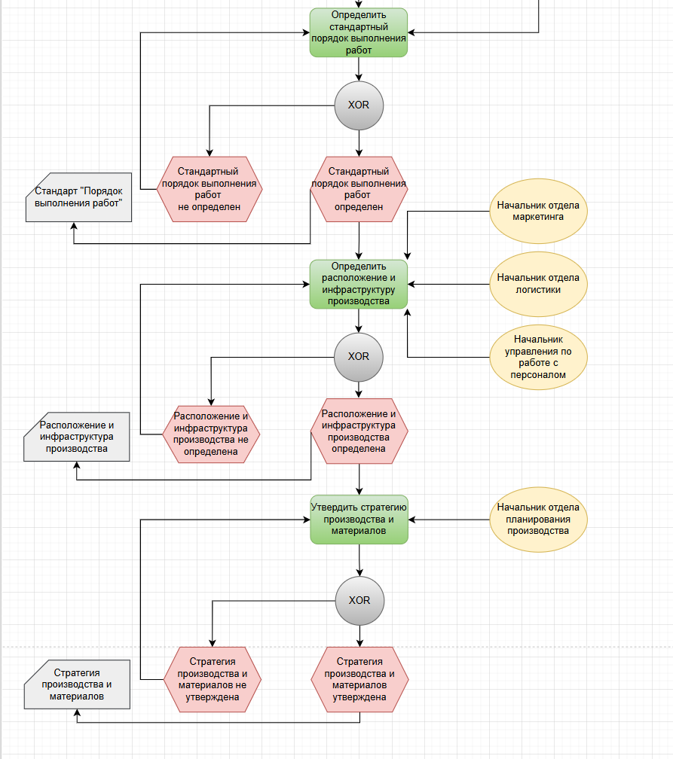
Предложено расширить стадии разработки стратегии производства и материалов для более глубокой проработки данного процесса

